Лист1
Номер дефекта | Название (Summary): | Критичность/Серьезность (Severity): | Окружение | Описание( Description): | Шаги (Steps to reproduce): | Ожидаемый результат (Expected result): | Фактический результат (Actual result):
1 | Предупреждение "Something get wrong. Try again later" вместо "Wrong login or password" | Незначительная (Minor) | Windows 11 Pro, Android Studio,Эмулятор API 29 |  | 1. Открыть приложение "В Хосписе" | 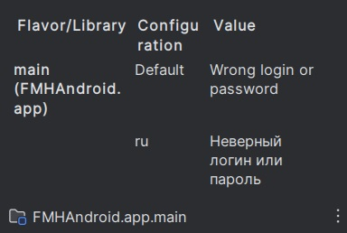 | 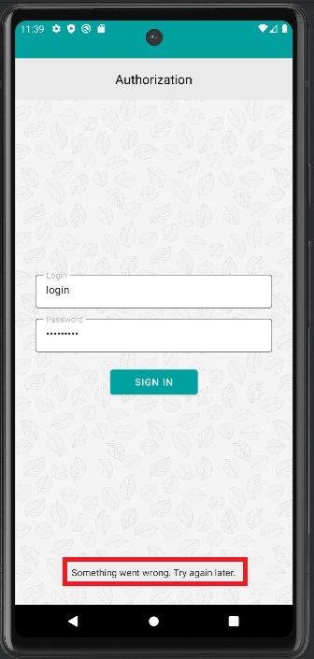
 |  |  |  |  | 2. Ввести в поле "Логин" незарегистрированные данные
 |  |  |  |  | 3. Ввести в поле "Пароль" незарегистрированные данные
 |  |  |  |  | 4. Выполнить тап на кнопке "Войти"
2 | Предупреждение "Something get wrong. Try again later" вместо "Wrong login or password" | Незначительная (Minor) | Windows 11 Pro, Android Studio,Эмулятор API 29 |  | 1. Открыть приложение "В Хосписе" |  | 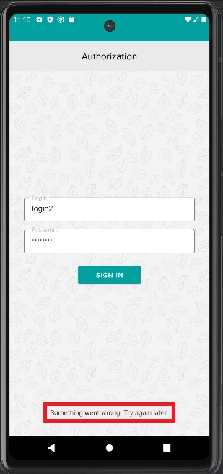 Осуществлен вход в систему
 |  |  |  |  | 2. Ввести в поле "Логин" зарегистрированные данные
 |  |  |  |  | 3. Ввести в поле "Пароль" незарегистрированные данные
 |  |  |  |  | 4. Выполнить тап на кнопке "Войти"
3 | Вход в ситему вместо блокировки и сообщения "Wrong login or password" | Значительная (Major) | Windows 11 Pro, Android Studio,Эмулятор API 29 |  | 1. Открыть приложение "В Хосписе" |  | 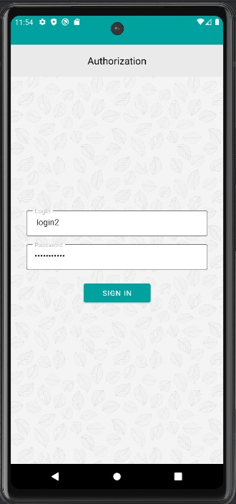 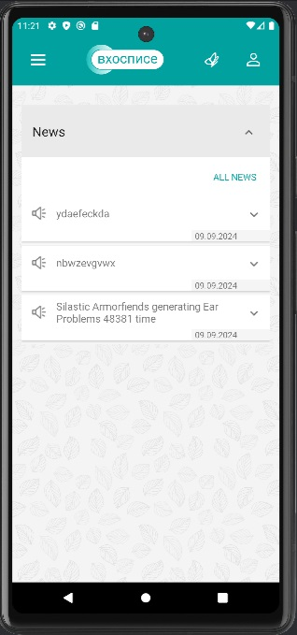 Осуществлен вход в систему
 |  |  |  |  | 2. Ввести в поле "Логин" зарегистрированные данные, ограниченные пробелом
 |  |  |  |  | 3. Ввести в поле "Пароль" зарегистрированные данные, ограниченные пробелом
 |  |  |  |  | 4. Выполнить тап на кнопке "Войти"
4 | Нечитаемый текст на темной теме ОС | Значительная (Major) | Samsung Galaxy A05 |  | 1. Переместиться в меню телефона, выполнив свайп снизу вверх | Текст доступен и легко читается | 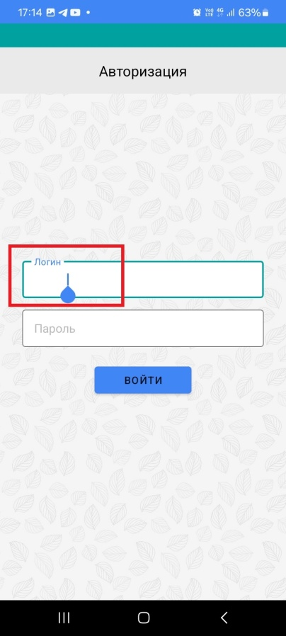
 |  |  |  |  | 2. Выполнить тап на "Настройки"
 |  |  |  |  | 3. Выполнить тап на "Экран"
 |  |  |  |  | 4. Включить переключатель "Тёмная тема", если отключен
 |  |  |  |  | 5. Вернуться на домашний экран
 |  |  |  |  | 6. Открыть приложение "В Хосписе"
 |  |  |  |  | 7. Ввести данные в поле "Логин"
5 | Некорректная фильтрация новостей на странице "Новости" по дате От До (От идет после До) | Незначительная (Minor) | Windows 11 Pro, Android Studio,Эмулятор API 29 |  | 1. Запустить приложение | 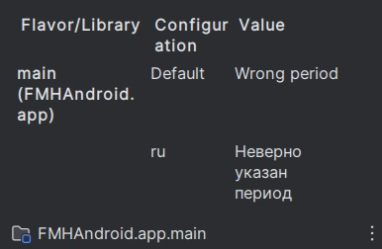 | 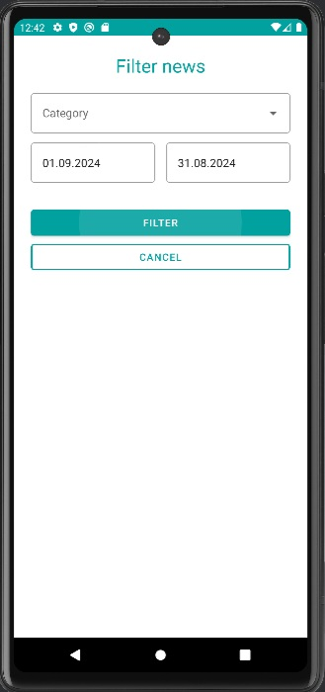 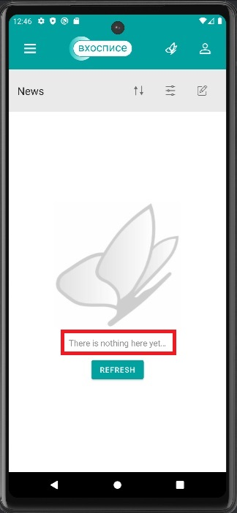
 |  |  |  |  | 2. Тап на иконку "Гамбургер" меню в правом вернем углу приложения
 |  |  |  |  | 3. Нажать на кнопку "Новости"
 |  |  |  |  | 4. Тап на кнопку "Фильтровать новости"
 |  |  |  |  | 5. Нажать на поле "Дата публикации" — От
 |  |  |  |  | 6. Выбрать дату От — любую по сегодняшний день
 |  |  |  |  | 7. Нажать ОК
 |  |  |  |  | 8. Нажать на поле "Дата публикации" — До
 |  |  |  |  | 9. Выбрать дату До — любую до даты До
 |  |  |  |  | 10. Нажать ОК
 |  |  |  |  | 11. Нажать кнопку "Фильтровать"
6 | Отсутствие фильтрации новостей на странице "Новости" по дате От конкретного дня | Незначительная (Minor) | Windows 11 Pro, Android Studio,Эмулятор API 29 |  | 1. Запустить приложение | Новости фильтруются по дате От конкретного дня | 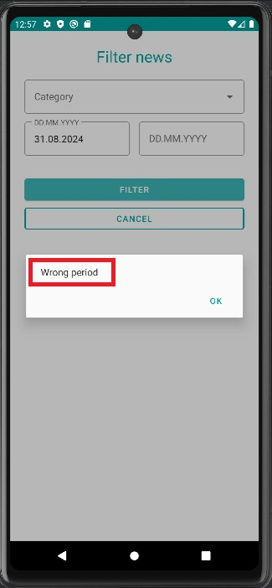
 |  |  |  |  | 2. Тап на иконку "Гамбургер" меню в правом вернем углу приложения
 |  |  |  |  | 3. Нажать на кнопку "Новости"
 |  |  |  |  | 4. Тап на кнопку "Фильтровать новости"
 |  |  |  |  | 5. Нажать на поле "Дата публикации" — От
 |  |  |  |  | 6. Выбрать дату От — любую по сегодняшний день
 |  |  |  |  | 7. Нажать ОК
 |  |  |  |  | 8. Нажать кнопку "Фильтровать"
7 | Отсутствие фильтрации новостей на странице "Новости" по дате До конкретного дня | Незначительная (Minor) | Windows 11 Pro, Android Studio,Эмулятор API 29 |  | 1. Запустить приложение | Новости фильтруются по дате До конкретного дня | 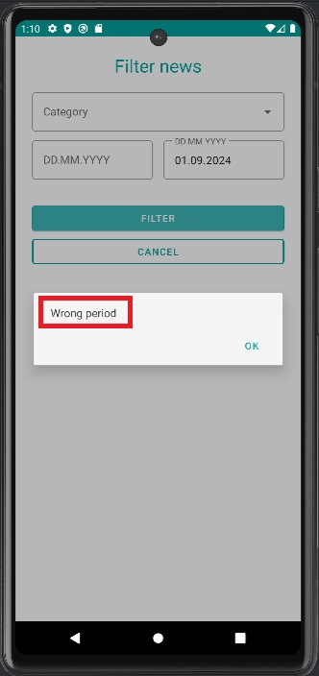
 |  |  |  |  | 2. Тап на иконку "Гамбургер" меню в правом вернем углу приложения
 |  |  |  |  | 3. Нажать на кнопку "Новости"
 |  |  |  |  | 4. Тап на кнопку "Фильтровать новости"
 |  |  |  |  | 5. Нажать на поле "Дата публикации" — До
 |  |  |  |  | 6. Выбрать дату До — любую по сегодняшний день
 |  |  |  |  | 7. Нажать ОК
 |  |  |  |  | 8. Нажать кнопку "Фильтровать"
8 | Навигация из страницы Новостей по разделам приложения | Значительная (Major) | Windows 11 Pro, Android Studio,Эмулятор API 29 |  | 1. Запустить приложение | Осуществлен переход на страницы приложения | 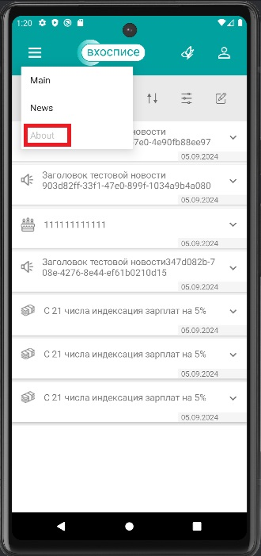
 |  |  |  |  | 2. Тап на иконку "Гамбургер" меню в левом вернем углу приложения
 |  |  |  |  | 3. Нажать на кнопку "Новости"
 |  |  |  |  | 4. Тап на иконку "Гамбургер" меню в левом вернем углу приложения
 |  |  |  |  | 5. Нажать на кнопку "Главная"
 |  |  |  |  | 6. Нажать на кнопку "Назад" в меню устройства
 |  |  |  |  | 7. Тап на иконку "Гамбургер" меню в левом вернем углу приложения
 |  |  |  |  | 8. Нажать на "О приложении" в выпадающем списке
 |  |  |  |  | 9. Тап на стреловчку "Назад"
 |  |  |  |  | 10. Тап на кнопку "Бабочка" в меню сверху приложения
 |  |  |  |  | 11. Нажать на кнопку "Назад" в меню устройства
 |  |  |  |  | 12. Тап на кнопку "Человек" в меню сверху приложения
 |  |  |  |  | 13. Тап на кнопку "Выйти"
9 | Некорректная фильтрация новостей на странице "Редактирование новостей" по дате От До (От идет после До) | Незначительная (Minor) | Windows 11 Pro, Android Studio,Эмулятор API 29 |  | 1. Запустить приложение |  | 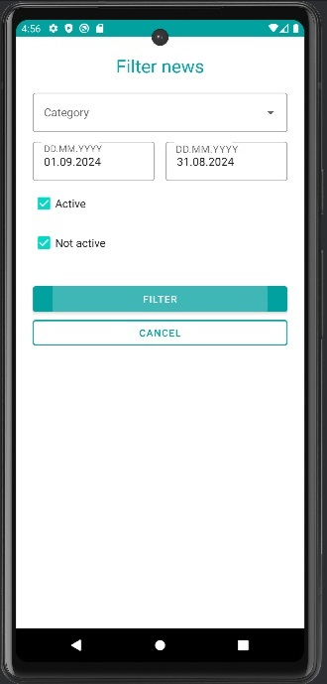 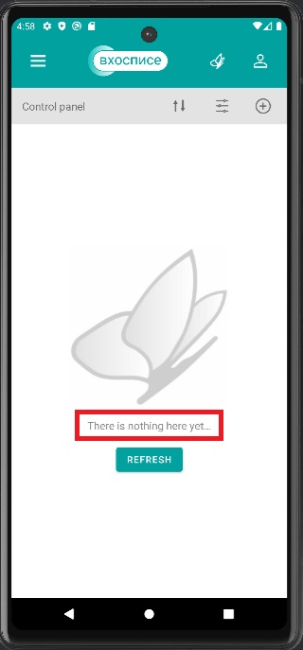
 |  |  |  |  | 2. Тап на иконку "Гамбургер" меню в правом вернем углу приложения
 |  |  |  |  | 3. Нажать на кнопку "Новости"
 |  |  |  |  | 4. Нажать на кнопку "Редактировать новости"
 |  |  |  |  | 5. Тап на кнопку "Фильтровать новости"
 |  |  |  |  | 6. Нажать на поле "Дата публикации" — От
 |  |  |  |  | 7. Выбрать дату От — любую по сегодняшний день
 |  |  |  |  | 8. Нажать ОК
 |  |  |  |  | 9. Нажать на поле "Дата публикации" — До
 |  |  |  |  | 10. Выбрать дату До — любую до даты От
 |  |  |  |  | 11. Нажать ОК
 |  |  |  |  | 12. Нажать кнопку "Фильтровать"
10 | Отсутствие фильтрации новостей на странице "Редактирование новостей" по дате От конкретного дня | Незначительная (Minor) | Windows 11 Pro, Android Studio,Эмулятор API 29 |  | 1. Запустить приложение | Новости фильтруются по дате От конкретного дня | 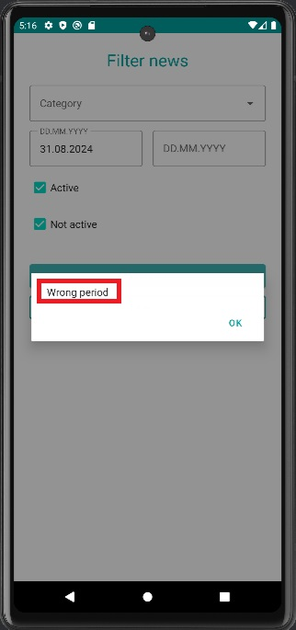
 |  |  |  |  | 2. Тап на иконку "Гамбургер" меню в правом вернем углу приложения
 |  |  |  |  | 3. Нажать на кнопку "Новости"
 |  |  |  |  | 4. Нажать на кнопку "Редактировать новости"
 |  |  |  |  | 5. Тап на кнопку "Фильтровать новости"
 |  |  |  |  | 6. Нажать на поле "Дата публикации" — От
 |  |  |  |  | 7. Выбрать дату От — любую по сегодняшний день
 |  |  |  |  | 8. Нажать ОК
 |  |  |  |  | 9. Нажать кнопку "Фильтровать"
11 | Отсутствие фильтрации новостей на странице "Редактирование новостей" по дате До конкретного дня | Незначительная (Minor) | Windows 11 Pro, Android Studio,Эмулятор API 29 |  | 1. Запустить приложение | Новости фильтруются по дате До конкретного дня | 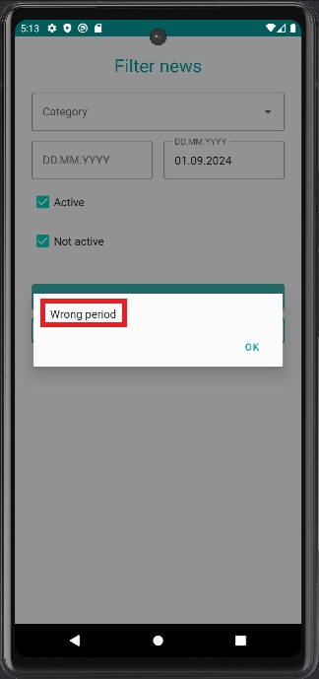
 |  |  |  |  | 2. Тап на иконку "Гамбургер" меню в правом вернем углу приложения
 |  |  |  |  | 3. Нажать на кнопку "Новости"
 |  |  |  |  | 4. Нажать на кнопку "Редактировать новости"
 |  |  |  |  | 5. Тап на кнопку "Фильтровать новости"
 |  |  |  |  | 6. Нажать на поле "Дата публикации" — До
 |  |  |  |  | 7. Выбрать дату До — любую по сегодняшний день
 |  |  |  |  | 8. Нажать ОК
 |  |  |  |  | 9. Нажать кнопку "Фильтровать"
12 | Отсутствие ссылок "Политика Конфединциальности" и "Пользовательское соглашение" в разделе "О приложении" | Незначительная (Minor) | Windows 11 Pro, Android Studio,Эмулятор API 29 |  | 1. Запустить приложение | Осуществлен переход на ссылки | 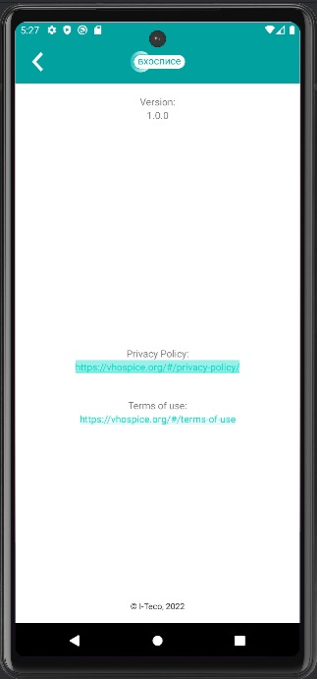 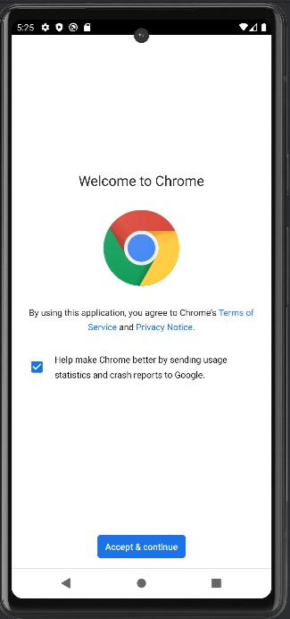
 |  |  |  |  | 2. Тап на иконку "Гамбургер" меню в правом вернем углу приложения
 |  |  |  |  | 3. Тап на кнопку "О приложении"
 |  |  |  |  | 4. Нажать на ссылку Политика Конфиденциальности
 |  |  |  |  | 5. Тап на кнопку "Назад"
 |  |  |  |  | 6. Нажать на ссылку "Пользовательское соглашение"
13 | Бесконечный лоадер вместо сообщения "Нет подключения к интернету" | Тривиальная (Trivial) | Samsung Galaxy A05 |  | 1. Выполнить свайп сверху вниз | Сообщение "Нет подключения к интернету" | 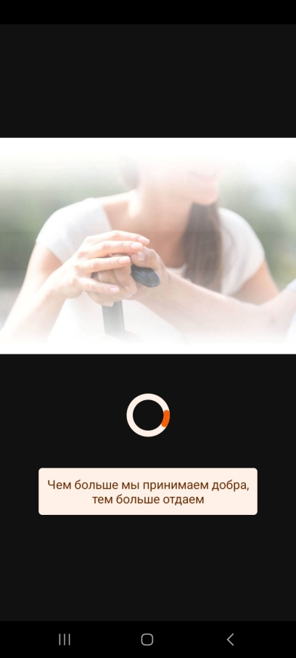
 |  |  |  |  | 2. Тап на кнопку Wi-Fi
 |  |  |  |  | 3. Нажать на нопку "Отключить", если включено
 |  |  |  |  | 4. Тап на кнопку "Мобильные данные", если подключен мобильный интернет
 |  |  |  |  | 5. Зайти в приложение "В Хосписе"
14 | Бесконечный лоадер вместо сообщения "Нет подключения к интернету" | Тривиальная (Trivial) | Samsung Galaxy A05 |  | 1. Выполнить свайп сверху вниз | Сообщение "Нет подключения к интернету" | 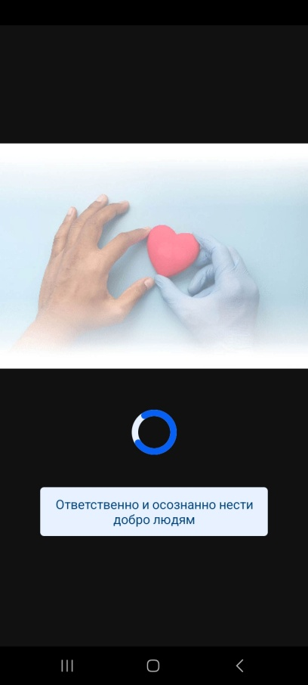
 |  |  |  |  | 2. Тап на кнопку "Авиарежим"
 |  |  |  |  | 3. Зайти в приложение "В Хосписе"

